Sheet1
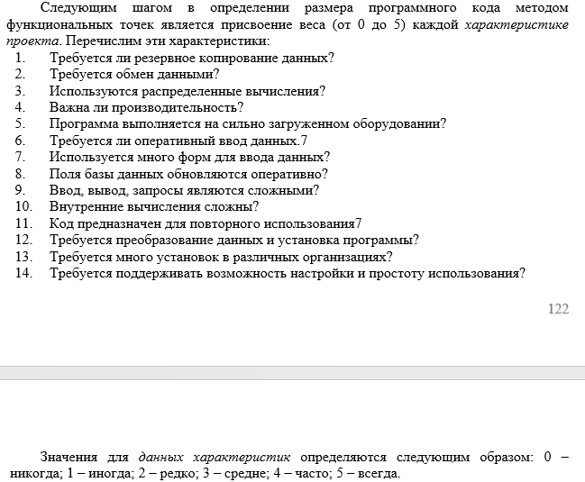
Измеряемый параметр | Просто |  | Средне |  | Сложно |  | Итог | Хар-ка | Значение
 | Кол-во | Коэфф. | Кол-во | Коэфф. | Кол-во | Коэфф. |  | 1
Внешние входы |  | 3 |  | 4 |  | 6 | 0 | 2
Внешние выходы |  | 4 |  | 5 |  | 7 | 0 | 3
Внешние запросы |  | 3 |  | 4 |  | 6 | 0 | 4
Внутренние логические файлы |  | 7 |  | 10 |  | 15 | 0 | 5
Внешние логические файлы |  | 5 |  | 7 |  | 10 | 0 | 6
Итог (ФР) |  |  |  |  |  |  | 0 | 7
 |  |  |  |  |  |  |  | 8
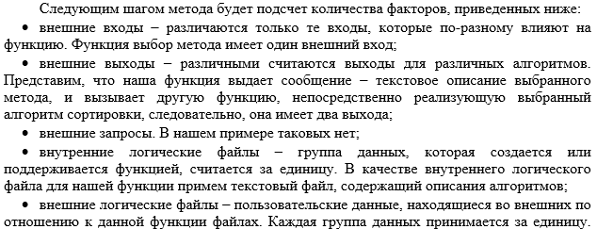
 |  |  |  |  |  |  |  | 9
 |  |  |  |  |  |  |  | 10
 |  |  |  |  |  |  |  | 11
 |  |  |  |  |  |  |  | 12
 |  |  |  |  |  |  |  | 13
 |  |  |  |  |  |  |  | 14
 |  |  |  |  |  |  |  | Итог (S) | 0

Общий итог (УФР) | 0

